1
广西壮族自治区生殖医院
消防器材报价表
项目名称 | 参考图片 | 参数要求 | 单位 | 数量 | 单价（元） | 小计（元） | 备注
悬挂式干粉灭火装置 | 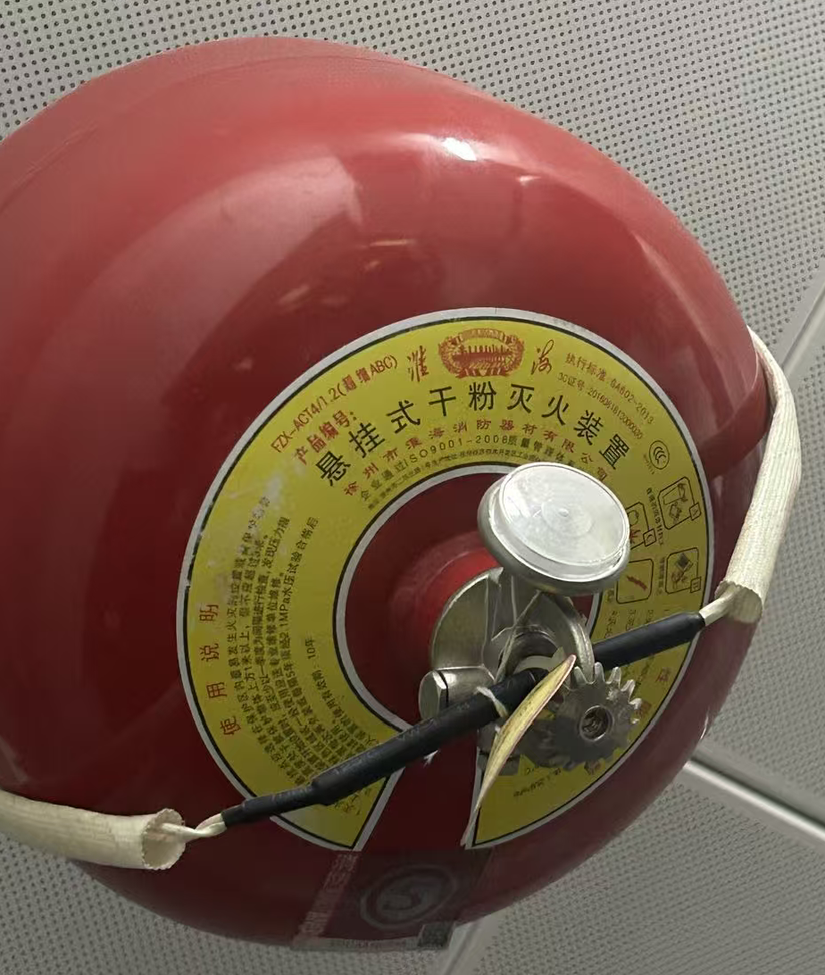 | 1.ABC超细干粉灭火剂； 2.FZX-ACT4\1.2-ZY； 3.驱动气体:1.2MPaNe； 4.灭火剂使用年限≥5年； 5.2025新国标，提供有效的3C认证证书及检验报告，使用年限≥10年 | 个 | 11 |  | 0.00
过滤式消防自救呼吸器 | 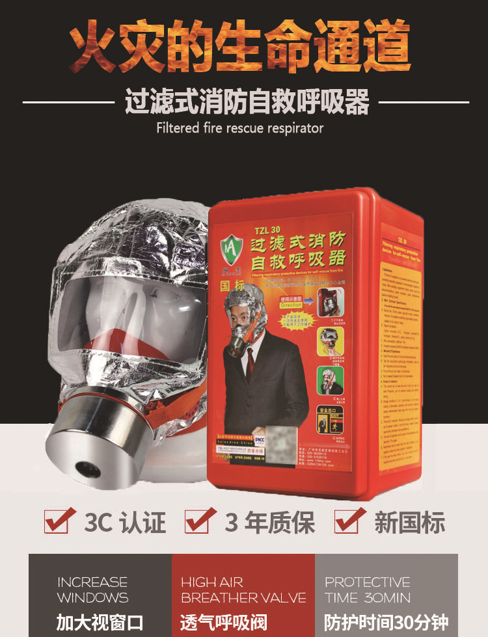 | TZL30 3C认证、3年质保、新国标，防护时间30分钟。 | 盒 | 320 |  | 0.00
合 计（元）
大写金额：人民币

 |  |  |  | 报价单位（盖章）：
 |  |  |  | 联 系 人：
 |  |  |  | 联系电话：
 |  |  |  | 报价日期：

